T. Estados
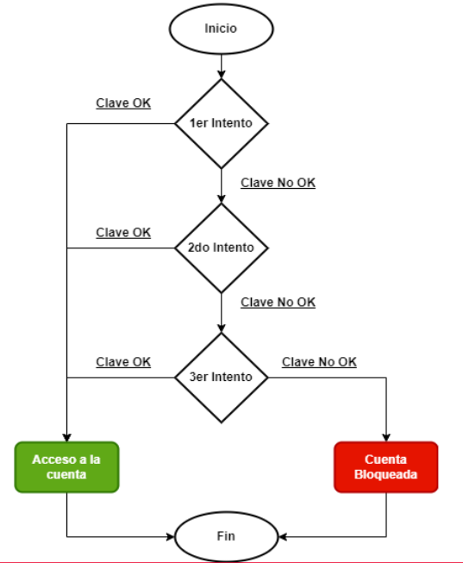
 | Estado 1 | Estado 2 | Estado 3 |  | Resultado Esperado o Estado final |  | Casos escritos | 5
Caso 1 | Primer int Val |  |  |  | Acceder |  | Relevados | 5
Caso 2 | Primer int no Val | 2do int Val |  |  | Acceder |  | Cob | 100.00%
Caso 3 | Primer int no Val | 2do int No Val |  |  | No se permite ingresar ni bloquea
Caso 4 | Primer int no Val | 2do int No Val | 3er int Val |  | Acceder
Caso 5 | Primer int no Val | 2do int No Val | 3er int no Val |  | Bloquear

ID | Título / Nombre | Descripción | Precondición | Pasos |  |  |  | Estado de diseño | Tipo | Creado por
 |  |  |  | # | Acción | Resultado esperado | Resultado Actual
1 | Primer int Val |  | Contar con credenciales correctas | 1 | Ingrsar a la APP
 |  |  |  | 2 | Completar los campos con los valores de Precondición
 |  |  |  | 3 | Seleccionar Ingresar | El sistema ingresa a la App

2 | Primer int no Val - 2do int Val |  | Contar con credenciales correctas | 1 | Ingrsar a la APP
 |  |  |  | 2 | Completar los campos con los valores Incorrectos
 |  |  |  | 3 | Seleccionar Ingresar | Se muestra validación
 |  |  |  | 4 | Vuelvo completar los campos con los valores de Precondición
 |  |  |  | 5 | Seleccionar Ingresar | El sistema ingresa a la App

3 | Primer int no Val - 2do int no Val |  | Contar con credenciales correctas | 1 | Ingrsar a la APP
 |  |  |  | 2 | Completar los campos con los valores Incorrectos
 |  |  |  | 3 | Seleccionar Ingresar | Se muestra validación
 |  |  |  | 4 | Vuelvo completar los campos con los valores incorrectos
 |  |  |  | 5 | Seleccionar Ingresar | El sistema no ingresa a la App, ni bloquea el uss

4 | Primer int no Val - 2do int no Val - 3 Val |  | Contar con credenciales correctas |  | Ingrsar a la APP
 |  |  |  |  | Completar los campos con los valores Incorrectos
 |  |  |  |  | Seleccionar Ingresar | Se muestra validación
 |  |  |  |  | Vuevo completar los campos con los valores Incorrectos
 |  |  |  |  | Seleccionar Ingresar | Se muestra validación
 |  |  |  |  | Vuelvo completar los campos con los valores de Precondición
 |  |  |  |  | Seleccionar Ingresar | El sistema ingresa a la App

5 | Primer int no Val - 2do int no Val - 3 no Val |  | Contar con credenciales correctas |  | Ingrsar a la APP
 |  |  |  |  | Completar los campos con los valores Incorrectos
 |  |  |  |  | Seleccionar Ingresar | Se muestra validación
 |  |  |  |  | Vuevo completar los campos con los valores Incorrectos
 |  |  |  |  | Seleccionar Ingresar | Se muestra validación
 |  |  |  |  | Vuelvo completar los campos con los valores incorrectos
 |  |  |  |  | Seleccionar Ingresar | Se bloquea al uss

